TDSheet
ХОЗКОМПЛЕКТ 660048, Красноярский край, г. Красноярск, Караульная 5Г т/ф (391)2-55-11-58 многоканальный) E-mail:hozkom@mail.ru
 | Менеджер Котов Константин доб. 144 hozkom0@mail.ru |  |  | НОВИНКИ
 | Менеджер Потехина Елена доб. 122 hoz102@inbox.ru
 | Менеджер Соловьева Ольга доб. 110 soloveva-os@hozkom.ru
 | Менеджер Старкова Ольга доб. 104 starkova-od@hozkom.ru
 | Менеджер Котов Роман доб. 107 kotov-rn@hozkom.ru

Прайс- лист от 31.07.2026 0:00:00
 |  |  | Скидка |  | Итого сумма | 0

Фотография | Код | Наименование товаров | Цена | Цена со скидкой | Заказ кол-во | Заказ сумма | Остаток

 |  | Электробытовая техника для дома и кухни
 |  | Климатическая техника
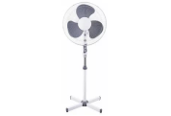 | 64019 | Вентилятор SAKURA напольный 40Вт, 3 скорости, черный, SA-10ВК уп.2шт/2/ (шт.)Китай | 1327.15 | 1327.15 |  | 0
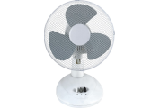 | 63111 | Вентилятор SAKURA настольный 20Вт, 2 скорости, бело-серый, SA-13G уп1шт/1/ (шт.)Китай | 1294.13 | 1294.13 |  | 0
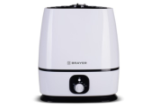 | 11832 | Увлажнитель BRAYER 35Вт, ультразвуковой, резерв. д/воды 6л, BR-4702 /6/ (шт.) | 3509.20 | 3509.20 |  | 0
 |  | Техника для дома
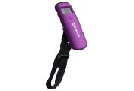 | 15536 | Весы SAKURA багажные 40кг, индикатор заряда, фиолет /12/ (шт.) | 378.43 | 378.43 |  | 0
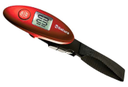 | 11311 | Весы SAKURA багажные 40кг, индикатор заряда, красные /12/ (шт.) | 378.43 | 378.43 |  | 0
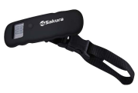 | 54908 | Весы SAKURA багажные 40кг, индикатор заряда, черн /12/ (шт.) | 378.43 | 378.43 |  | 0
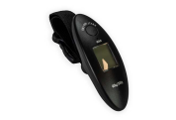 | 98108 | Весы ХК багажные электронные, до 40кг, WH-A15 /200/ (шт.) | 218.58 | 218.58 |  | 0
 | 116113 | Миниочиститель BRAYER 3 Вт от катышков BR5031 /10/ (шт.) | 1013.66 | 1013.66 |  | 0
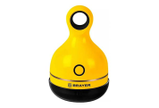 | 116114 | Миниочиститель BRAYER 3 Вт от катышков BR5033 /10/ (шт.) | 933.86 | 933.86 |  | 0
 | 116117 | Миниочиститель BRAYER 3 Вт от катышков BR5032 /10/ (шт.) | 1013.66 | 1013.66 |  | 0
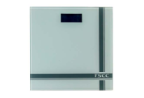 | 85932 | Весы ХК напольные электронные TCEC, d=100г, max 150кг, белый матовый, 2*R03, TS-B8012 /10/ (шт.) | 983.67 | 983.67 |  | 0
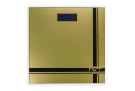 | 85933 | Весы ХК напольные электронные TCEC, d=100г, max 150кг, золото, 2*R03, TS-B8012 /10/ (шт.) | 985.08 | 985.08 |  | 0
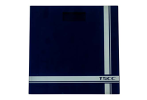 | 85934 | Весы ХК напольные электронные TCEC, d=100г, max 150кг, синий, 2*R03, TS-B8012 /10/ (шт.) | 985.08 | 985.08 |  | 0
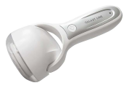 | 50262 | Миниочиститель GALAXY от катышков GL-6303 /60/ (шт.) | 887.39 | 887.39 |  | 0
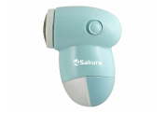 | 43817 | Миниочиститель SAKURA от катышков SA-5202M /96/ (шт.) | 230.94 | 230.94 |  | 0
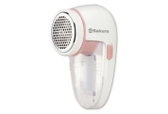 | 73926 | Миниочиститель SAKURA от катышков SA-5206P /96/ (шт.) | 422.75 | 422.75 |  | 0
 | 19318 | Миниочиститель SAKURA от катышков, плавающая головка, 2хR06, SA-5206P /48/ (шт.) | 420.44 | 420.44 |  | 0
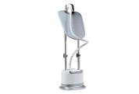 | 56561 | Отпариватель GALAXY 1900Вт щетка для чистки, контейнер 2,1л, стойка, насадка GL-6208 /2/**** (шт.) | 7659.32 | 7659.32 |  | 0
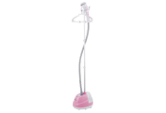 | 50101 | Отпариватель SAKURA 2000Вт, 1,6л., SA-3919P /4/ (шт.) | 3605.96 | 3605.96 |  | 0
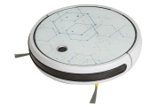 | 109796 | Робот-пылесос JVC JH-VR510, 4 режима, контейнер д/воды, управл.со смартфона crystal /1/****** (шт.) | 16614.58 | 16614.58 |  | 0
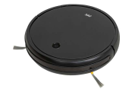 | 109797 | Робот-пылесос JVC JH-VR510, 4 режима, контейнер д/воды, управл. со смартфона black /1/***** (шт.) | 16614.58 | 16614.58 |  | 0
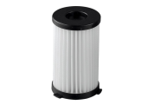 | 55575 | Фильтр GALAXY для пылесоса подходит для пылесосов GL6230/1/ (шт.) | 295.80 | 295.80 |  | 0
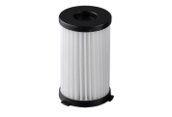 | 55576 | Фильтр GALAXY для пылесоса подходит для пылесосов GL6231 /1/*** (шт.) | 346.50 | 346.50 |  | 0
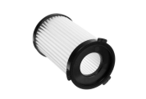 | 55582 | Фильтр GALAXY для пылесоса подходит для пылесосов GL6255 /1/ (шт.) | 329.60 | 329.60 |  | 0
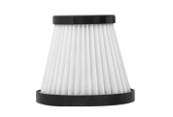 | 55585 | Фильтр GALAXY для пылесоса подходит для пылесосов GL6234/1/*** (шт.) | 211.92 | 211.92 |  | 0
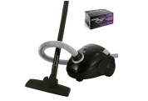 | 112119 | Пылесос LIRA 1800Вт, с мешком д/пыли, мощн. всасывания 350Вт, LR1001 /1/ (шт.) | 2420.00 | 2420.00 |  | 0
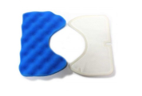 | 10544 | Фильтр предмоторный SAMSUNG FSM-65 v1157, синий 167*112мм, белый 161*107мм /1/***** (шт.) | 287.06 | 287.06 |  | 0
 |  | Техника для красоты и здоровья
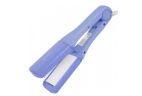 | 30625 | Щипцы для волос GALAXY 48Вт, сменные керамические пластины, 180'С GL-4506 /24/****** (шт.) | 1182.75 | 1182.75 |  | 0
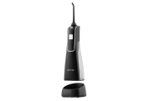 | 113980 | Ирригатор для полости рта GALAXY черный 5Вт 2 насадки, резервуар 170мл /10/ (шт.) | 3275.66 | 3275.66 |  | 0
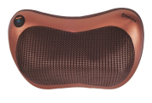 | 83557 | Массажер SAKURA 25Вт, бронза SA-5313 /1/ (шт.) | 2200.97 | 2200.97 |  | 0
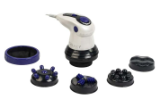 | 87815 | Массажер GALAXY д/тела, 50Вт плавная регулировка скорости, 5 насадок, GL-4942 /1/ (шт.) | 1681.81 | 1681.81 |  | 0
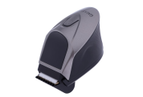 | 56139 | Машинка GALAXY для стрижки волос аккум, 4 насадки, ножницы, расческа, 220В, GL-4168 /24/***** (шт.) | 1597.93 | 1597.93 |  | 0
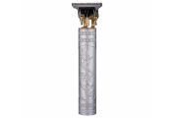 | 116579 | Машинка SAKURA для стрижки волос 4 насадки, ножницы, расческа, сереб, 220В, SA-5181SL /10/ (шт.) | 554.18 | 554.18 |  | 0
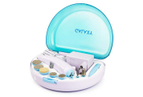 | 66489 | Набор GALAXY для маникюра и педикюра 3Вт, 8 насадок, 220В, аккумулятор GL-4911 /24/* (шт.) | 1137.93 | 1137.93 |  | 0
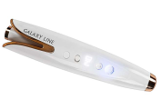 | 56143 | Плойка GALAXY 50 Вт, аккумулятор Li-Lon Max t 200С GL-4634 /24/***** (шт.) | 2881.23 | 2881.23 |  | 0
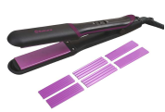 | 111283 | Выпрямитель SAKURA 40Вт, керам. покрытие, SA-4529P /6/ (шт.) | 1268.35 | 1268.35 |  | 0
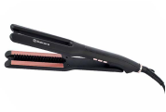 | 111284 | Выпрямитель SAKURA 68Вт, керам. покрытие, SA-4530BBK /6/ (шт.) | 1023.66 | 1023.66 |  | 0
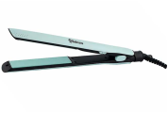 | 111285 | Выпрямитель SAKURA 40Вт, керам. покрытие, мятный SA-4531M /6/ (шт.) | 1014.25 | 1014.25 |  | 0
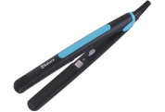 | 91357 | Плойка-выпрямитель SAKURA 35Вт, SA-4514BL /48/ (шт.) | 581.10 | 581.10 |  | 0
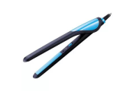 | 14010 | Плойка-выпрямитель SAKURA 35Вт, SA-4519BL /48/ (шт.) | 638.82 | 638.82 |  | 0
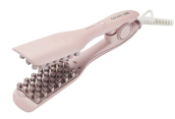 | 25401 | Стайлер GALAXY для волос, 35Вт, макс. темп 200C, GL-4661 /24/***** (шт.) | 2103.60 | 2103.60 |  | 0
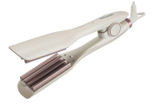 | 56547 | Стайлер GALAXY для волос, 120Вт, макс. темп 220C, GL-4662 /24/***** (шт.) | 2103.60 | 2103.60 |  | 0
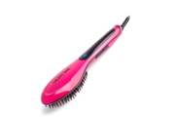 | 50257 | Стайлер GALAXY для волос, 50 Вт, макс. темп. 200 С, керам.покрытие GL-4635 /20/***** (шт.) | 1199.54 | 1199.54 |  | 0
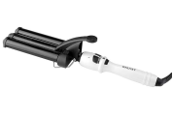 | 57398 | Стайлер GALAXY для волос, диаметр 22мм, керам. покрытие, 10 температурных реж, 70Вт, GL-4606 /12/*** (шт.) | 1343.76 | 1343.76 |  | 0
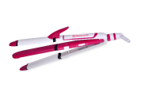 | 32340 | Стайлер SAKURA для волос, 45Вт, 220-240V керам. покрытие, SA-4520Р /24/ (шт.) | 1158.17 | 1158.17 |  | 0
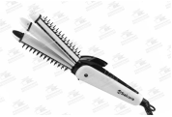 | 107054 | Стайлер SAKURA для волос, 38Вт, 220-240V керам. 3 в 1 SA-4523WB /24/***** (шт.) | 763.19 | 763.19 |  | 0
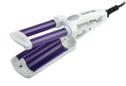 | 96037 | Стайлер-мини GALAXY 35 Вт, макс. темп. 180 С GL-4619 /48/**** (шт.) | 1033.20 | 1033.20 |  | 0
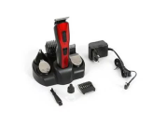 | 14019 | Триммер SAKURA универсальный, 9 насадок аккум SA-5523BL /10/ (шт.) | 1505.97 | 1505.97 |  | 0
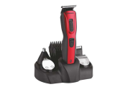 | 14020 | Триммер SAKURA универсальный, 9 насадок аккум SA-5523R /10/ (шт.) | 1445.26 | 1445.26 |  | 0
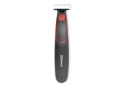 | 54898 | Триммер SAKURA универсальный, две насадки черно-красный, SA-5530BK /10/ (шт.) | 789.58 | 789.58 |  | 0
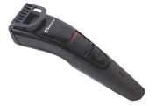 | 54952 | Триммер SAKURA универсальный, две насадки, сер SA-5529DG /10/ (шт.) | 853.05 | 853.05 |  | 0
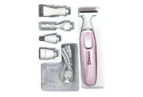 | 73936 | Триммер SAKURA универсальный, две насадки 5 в 1 SA-5534WP /10/***** (шт.) | 1336.61 | 1336.61 |  | 0
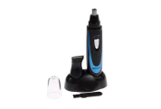 | 13361 | Триммер SAKURA универсальный, две насадки, SA-5520BL /10/ (шт.) | 423.32 | 423.32 |  | 0
 | 54956 | Триммер SAKURA универсальный, две насадки, SA-5520BK /10/ (шт.) | 499.01 | 499.01 |  | 0
 | 41156 | Триммер SAKURA универсальный, насадка, SA-5521HB /10/ (шт.) | 257.02 | 257.02 |  | 0
 | 43235 | Выпрямитель BRAYER BR3332 7 реж, Led-дисп. автоотключ., шнур 1,8 м (шт.) | 1250.35 | 1250.35 |  | 0
 | 41159 | Фен SAKURA 1800Вт, 3 температурных режима, склад. ручка SA-4044BK /12/ (шт.) | 1974.32 | 1974.32 |  | 0
 | 110476 | Фен-расческа GALAXY 1200Вт, 3 насадки, 3скорости, GL-4413 /24/***** (шт.) | 2098.61 | 2098.61 |  | 0
 | 50119 | Фен-расческа SAKURA 400Вт, 2 температурных режима, 2скорости, белый SA-4205R /24/******* (шт.) | 1829.88 | 1829.88 |  | 0
 | 50120 | Фен-расческа SAKURA 1200Вт, 2 температурных режима, 2скорости, черный SA-4206BL /12/**** (шт.) | 1292.49 | 1292.49 |  | 0
 | 43234 | Щипцы BRAYER д/завивки BR3209 PTC Heating, Мах t.210 шнур 1,8м /24/**** (шт.) | 1103.65 | 1103.65 |  | 0
 | 22012 | Щипцы GALAXY д/завивки 40Вт, керамические пластины, 200'С GL-4502 /24/*** (шт.) | 727.96 | 727.96 |  | 0
 | 56531 | Щипцы GALAXY д/завивки 30Вт, керамические пластины, 200'С GL-4500 /24/**** (шт.) | 512.40 | 512.40 |  | 0
 | 58333 | Щипцы GALAXY д/завивки 65Вт, керамические пластины, 200'С GL-4505 /12/**** (шт.) | 1495.54 | 1495.54 |  | 0
 | 59267 | Щипцы GALAXY д/завивки 65Вт, керамические пластины, 200'С GL-4507 /24/***** (шт.) | 1401.49 | 1401.49 |  | 0
 | 3377 | Щипцы GALAXY д/волос 65Вт, 200'С, ЖК-дисплей с индикацией температуры, GL-4516 /12/****** (шт.) | 1588.48 | 1588.48 |  | 0
 | 56558 | Щипцы GALAXY д/волос 30Вт, 200'С GL-4522 /12/**** (шт.) | 802.69 | 802.69 |  | 0
 |  | Техника для кухни
 | 43077 | Электрогриль SA-7662 2000 Вт антипригар.покрытие SA-7662 /1/ (шт.) | 4531.10 | 4531.10 |  | 0
 | 79198 | Гриль-пресс SAKURA SA-7667, 2000 Вт, съемн., 29*24 см, антипригарное покрытие. съемные панели /2/ (шт.) | 6458.80 | 6458.80 |  | 0
 | 112253 | Вакууматор SA-7902М 80Вт мятный /12/ (шт.) | 1982.11 | 1982.11 |  | 0
 | 119829 | Аэрогриль SAKURA 4л SA-7682W 60 минут таймер /4/ (шт.) | 4532.60 | 4532.60 |  | 0
 | 119833 | Аэрогриль SAKURA 4л SA-7690 60мин таймер /4/ (шт.) | 4356.87 | 4356.87 |  | 0
 | 50186 | Блендер GALAXY 900Вт, 220-240В, GL-2160 /12/****** (шт.) | 4130.81 | 4130.81 |  | 0
 | 108512 | Блендер электрич GALAXY 1000Вт, погружной , мотор с низким уровнем шума, GL-2143 /16/****** (шт.) | 2525.79 | 2525.79 |  | 0
 | 27878 | Блендер электр CENTEK 800Вт, 800 мл, 12 предметов, алюм корпус, красн, СТ-1324 /4/***** (шт.) | 3406.17 | 3406.17 |  | 0
 | 91349 | Блендер электр SAKURA 300Вт, SA-6227GR /10/ (шт.) | 1211.49 | 1211.49 |  | 0
 | 116116 | Блендер электр BRAYER 1200Вт, настольный стекл 1,75л, колка льда BR1203 /6/ (шт.) | 5738.22 | 5738.22 |  | 0
 | 118205 | Блендер электр BRAYER 1200Вт, погружной, стакан 700мл,турборежим BR1252/6/ (шт.) | 3452.52 | 3452.52 |  | 0
 | 118206 | Блендер электр BRAYER 1500Вт, погружной стекл 0,8л, капуч,пюре BR1256 /6/ (шт.) | 3452.52 | 3452.52 |  | 0
 | 118207 | Блендер электр BRAYER 1500Вт, погружной стекл 0,8л, измельчитель BR1264 /6/ (шт.) | 5172.74 | 5172.74 |  | 0
 | 118208 | Блендер электр BRAYER 1500Вт, погружной стекл 0,8л, измельчитель BR1267 /6/ (шт.) | 4239.46 | 4239.46 |  | 0
 | 104111 | Блендерный набор SAKURA 1000Вт, DC мотор, венчик, чоппер, стакан SA-6249SBK /10/ (шт.) | 2526.31 | 2526.31 |  | 0
 | 106041 | Сэндвичница SAKURA 750Вт нерж тонкие вафли+рожок, SA-7427S /1/****** (шт.) | 1400.58 | 1400.58 |  | 0
 | 118734 | Сэндвичница SAKURA 750Вт нерж тонкие венские вафли SA-7427T /1/ (шт.) | 1529.54 | 1529.54 |  | 0
 | 16377 | Сэндвич- тостер GALAXY 800Вт, антипригарное покрытие GL-2959 /6/****** (шт.) | 1896.92 | 1896.92 |  | 0
 | 16378 | Сэндвич- тостер GALAXY 800Вт, антипригарное покрытие GL-2962 /6/ (шт.) | 1216.96 | 1216.96 |  | 0
 | 27514 | Мультигриль SAKURA 4 в 1 750Вт, SA-7420 /4/ (шт.) | 3238.25 | 3238.25 |  | 0
 | 73908 | Блинница SAKURA электрич 1200Вт, мрамор.покрытие, регулятор, лопатка и емк д/жидк SA-7421 /4/* (шт.) | 2202.95 | 2202.95 |  | 0
 | 108516 | Вафельница электрическая GALAXY 1200Вт, антипригарное покрытие GL-2987 /6/ (шт.) | 2019.86 | 2019.86 |  | 0
 | 66336 | Вафельница электрическая BRAYER 750Вт, BR2300 /1/*** (шт.) | 2354.05 | 2354.05 |  | 0
 | 119564 | Вафельница электрическая BRAYER 750Вт, вафли, панель 22,5см*13см BR2311 /6/ (шт.) | 1801.20 | 1801.20 |  | 0
 | 50357 | Вафельница электрическая SAKURA 1000Вт, SA-7405, нержавейка /1/ (шт.) | 2296.40 | 2296.40 |  | 0
 | 50358 | Вафельница электрическая SAKURA 1000Вт, SA-7405Т, нерж."венские вафли" /6 (шт.) | 2314.49 | 2314.49 |  | 0
 | 106011 | Весы кухонные SAKURA электронные 8кг, "Хлеб,", SA-6075BR /10/ (шт.) | 728.46 | 728.46 |  | 0
 | 26081 | Духовка электр SAKURA 10л 1000Вт 230В, SA-7018R /1/ (шт.) | 2840.15 | 2840.15 |  | 0
 | 47777 | Духовка электр SAKURA 16л 1200Вт 230В SA-7003B /1/ (шт.) | 4329.95 | 4329.95 |  | 0
 | 27542 | Йогуртница GALAXY 0.72л GL-2696 таймер на 48часов 20Вт /12/***** (шт.) | 1701.93 | 1701.93 |  | 0
 | 55589 | Йогуртница GALAXY 1,5л GL-2690 7 стаканов с крышками 20Вт /12/****** (шт.) | 1533.55 | 1533.55 |  | 0
 | 55591 | Йогуртница GALAXY 1,26л GL-2698 7 стеклянных стаканов с крышками 30Вт /12/***** (шт.) | 1512.43 | 1512.43 |  | 0
 | 107011 | Йогуртница GALAXY GL-2688 3 режима работы 20Вт /12/****** (шт.) | 1934.63 | 1934.63 |  | 0
 | 107012 | Йогуртница GALAXY GL-2689 3 режима работы 20Вт /12/****** (шт.) | 1934.63 | 1934.63 |  | 0
 | 110202 | Крышка для мультиварки SAKURA SA-MC06GR силикон зеленая /1/**** (шт.) | 382.82 | 382.82 |  | 0
 | 50170 | Кофеварка GALAXY 1100Вт, 1.8л. GL-0711 / (шт.) | 3372.07 | 3372.07 |  | 0
 | 110198 | Кофемолка электр SAKURA, 300мл, SA-6174BK /6/*** (шт.) | 1763.54 | 1763.54 |  | 0
 | 110199 | Кофемолка электр SAKURA, 200Вт, SA-6175BK /6/***** (шт.) | 4539.29 | 4539.29 |  | 0
 | 110200 | Кофемолка электр SAKURA, 150DВт, SA-6178BL синяя /6/ (шт.) | 931.49 | 931.49 |  | 0
 | 117254 | Кофемолка электр SAKURA, 150DВт, SA-6178W белая /6/ (шт.) | 931.49 | 931.49 |  | 0
 | 53356 | Кофемолка SAKURA Premium 150Вт 150г кофе в зернах, нержавейка SA-6154S/18/ (шт.) | 3107.52 | 3107.52 |  | 0
 | 107021 | Мини- печь Galaxy 1000Вт, V 8л, таймер на 60 минут белый GL-2625 /1/***** (шт.) | 3201.60 | 3201.60 |  | 0
 | 107022 | Мини- печь Galaxy 1000Вт, V 8л, таймер на 60 минут черный GL-2625 /1/***** (шт.) | 3201.60 | 3201.60 |  | 0
 | 107023 | Мини- печь Galaxy 1000Вт, V 10л, таймер , белый GL-2626 /1/***** (шт.) | 3539.49 | 3539.49 |  | 0
 | 107024 | Мини- печь Galaxy 1000Вт, V 10л, таймер , черный GL-2626 /1/***** (шт.) | 3539.49 | 3539.49 |  | 0
 | 55898 | Миксер электр GALAXY планетарный, 700Вт., 12 скор.реж, 3насадки, чаша нерж.сталь 4л, GL-2230/2/***** (шт.) | 5787.79 | 5787.79 |  | 0
 | 106571 | Мини-печь BRAYER 1200Вт насадки,10 режимов, 9л обьем, BR2600 /1/ (шт.) | 3937.17 | 3937.17 |  | 0
 | 23251 | Мясорубка электр SAKURA 1500 Вт реверс+компл насадок SA-6420STW /1/ (шт.) | 4643.54 | 4643.54 |  | 0
 | 23253 | Мясорубка электр SAKURA 1500 Вт реверс, 3 насадки-терки SA-6420SW /1/ (шт.) | 4125.52 | 4125.52 |  | 0
 | 41128 | Мясорубка электр SAKURA 2000 Вт реверс, 2 ножа, SA-6424BK /1/ (шт.) | 4789.81 | 4789.81 |  | 0
 | 56846 | Набор для полировки ножей ЖУК, Мастер /1/ (шт.) | 2960.55 | 2960.55 |  | 0
 | 18294 | Паймейкер электрическая GALAXY 1600Вт, антипригарное покрытие, d-10см, GL-2956 /4/*** (шт.) | 1569.68 | 1569.68 |  | 0
 | 95997 | Перцемолка электрическая SAKURA, батарейка тип АА*4шт, красная, SA-6640R /10/ (шт.) | 457.26 | 457.26 |  | 0
 | 34618 | Перцемолка электрическая SAKURA, батарейка тип АА*4шт, белый, SA-6640W /10/ (шт.) | 440.91 | 440.91 |  | 0
 | 6574 | Мельница д/соли и перца электрическая SAKURA, батарейка тип 6*АА 1,5, белый, SA-6642W /24/ (шт.) | 659.41 | 659.41 |  | 0
 | 6579 | Перцемолка электрическая гравитационная SAKURA, батар. тип ААА*6шт, подсветка, черная SA-6643BK /10/ (шт.) | 733.21 | 733.21 |  | 0
 | 6580 | Перцемолка электрическая гравитационная SAKURA, батар. тип ААА*6шт, подсветка,красная SA-6643R /10/ (шт.) | 726.47 | 726.47 |  | 0
 | 43111 | Мельница д/соли и перца электрическая SAKURA, батарейка тип 6*АА 1,5, SA-6670 /24/ (шт.) | 928.76 | 928.76 |  | 0
 | 43134 | Перцемолка электрическая гравитационная SAKURA, батар. тип ААА*4шт, черная SA-6648S /10/ (шт.) | 633.42 | 633.42 |  | 0
 | 54922 | Перцемолка SAKURA, двухсторон, серебро, SA-6647S /10/**** (шт.) | 555.70 | 555.70 |  | 0
 | 104116 | Перцемолка электрическая гравитационная SAKURA, батар. тип ААА*6шт, подсветка, ,белый SA-6643W /10/ (шт.) | 658.70 | 658.70 |  | 0
 | 111290 | Перцемолка электрическая гравитационная SAKURA, аккумулятор, подсветка, черный SA-6672BK /12/ (шт.) | 990.64 | 990.64 |  | 0
 | 111291 | Перцемолка электрическая гравитационная SAKURA, аккумулятор, подсветка, ,белый SA-6672W /12/ (шт.) | 990.64 | 990.64 |  | 0
 | 106863 | Плита SAKURA инфракрасная 2200 Вт, 1 конфорка стеклокерамика белая SA-7164W (шт.) | 4156.74 | 4156.74 |  | 0
 | 113967 | Прибор для выпечки кексов GALAXY 650Вт GL-2982 /4/ (шт.) | 1343.76 | 1343.76 |  | 0
 | 52010 | Сендвичница BRAYER 700Вт, антипригарное покрытие, BR-2201 /1/ (шт.) | 1806.94 | 1806.94 |  | 0
 | 59425 | Сковорода электрическая SAKURA 1500Вт, квадратная 30*30см, h-8см, керамика, SA-7708GR /6/***** (шт.) | 3658.92 | 3658.92 |  | 0
 | 59426 | Сковорода электрическая SAKURA 1360Вт, круглая d-30см, h-8см, керамика, SA-7709R /6/ (шт.) | 2666.70 | 2666.70 |  | 0
 | 15205 | Сковорода электрическая SAKURA квадратная,30*10см черн-красн стекл крышка, термостат, SA-7714BR /1/ (шт.) | 5177.48 | 5177.48 |  | 0
 | 15243 | Сковорода электрическая SAKURA кругл,30*10см черн-красн стекл крышка, термостат, SA-7715BR /1/ (шт.) | 4921.00 | 4921.00 |  | 0
 | 15244 | Сковорода электрическая SAKURA кругл, 32*9смкрасн стекл крышка, термостат, SA-7716R /1/ (шт.) | 4647.06 | 4647.06 |  | 0
 | 87802 | Соковыжималка электр GALAXY 50Вт, 1л, GL-0852 /12/***** (шт.) | 832.87 | 832.87 |  | 0
 | 27543 | Соковыжималка электр GALAXY 200Вт GL-0802 /4/***** (шт.) | 4381.92 | 4381.92 |  | 0
 | 108538 | Соковыжималка электр GALAXY 800Вт GL-0812 /4/****** (шт.) | 5048.46 | 5048.46 |  | 0
 | 108826 | Соковыжималка электр BRAYER 150Вт BR1703 рез.сок 1,0л /4/ (шт.) | 7881.87 | 7881.87 |  | 0
 | 54938 | Соковыжималка электр SAKURA 800Вт, 400 мл, SA-6511W /4/***** (шт.) | 3176.81 | 3176.81 |  | 0
 | 69336 | Сосисочница GALAXY элетрическая, 850Вт, керамическое покрытие, GL-2955 /6/******* (шт.) | 1444.60 | 1444.60 |  | 0
 | 113969 | Тарталетница GALAXY 650Вт GL-2985 /4/ (шт.) | 1338.89 | 1338.89 |  | 0
 | 107019 | Тостер GALAXY 1200Вт, теплоизолированный корпус, регулятор, серый GL-2912 /6/***** (шт.) | 3294.79 | 3294.79 |  | 0
 | 107020 | Тостер GALAXY 1200Вт, теплоизолированный корпус, регулятор, черный GL-2912 /6/****** (шт.) | 3294.79 | 3294.79 |  | 0
 | 110474 | Тостер GALAXY 900Вт, теплоизолированный корпус, регулятор, GL-2914 /6/****** (шт.) | 3323.33 | 3323.33 |  | 0
 | 113985 | Тостер GALAXY 900Вт, регулятор, GL-2919 /6/ (шт.) | 3506.24 | 3506.24 |  | 0
 | 113986 | Тостер GALAXY 900Вт, регулятор, GL-2920 /6/ (шт.) | 3587.97 | 3587.97 |  | 0
 | 113987 | Тостер GALAXY 900Вт, регулятор, GL-2922 /6/ (шт.) | 3587.97 | 3587.97 |  | 0
 | 106568 | Тостер BRAYER 930Вт BR2101BK 7 реж., автоотключ. /1/ (шт.) | 2354.05 | 2354.05 |  | 0
 | 115244 | Тостер BRAYER 1080Вт BR2117 7 режимов. /6/ (шт.) | 2117.77 | 2117.77 |  | 0
 | 106043 | Хлебопечь SAKURA 500Вт 19 прогр. 500/600гр SA-7508BK /1/ (шт.) | 5317.39 | 5317.39 |  | 0
 | 106045 | Хлебопечь SAKURA 750Вт 19 прогр. 500/600гр SA-7508W /1/ (шт.) | 6358.10 | 6358.10 |  | 0
 |  | Режим работы
 |  | Понедельник Пятница | с 9-00 до 17-30
 |  | Суббота | выходной
 |  | Воскресенье | выходной

